Sales
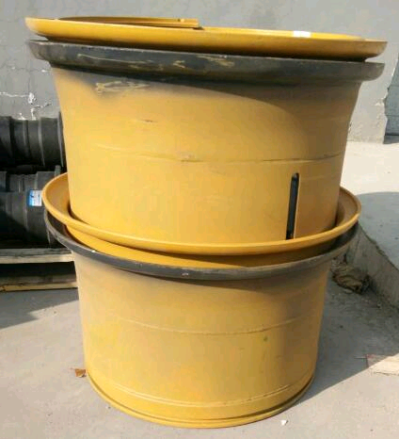
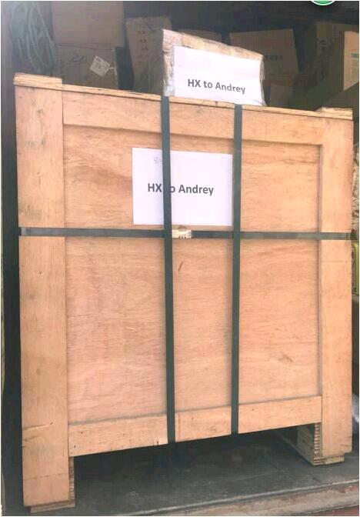
 |  |  | 2018-10-31 | 08-11575MM |  | 0 | Cost Rub | 68 | 67
1 | P45201502500 (GN) | Китай Полотно без отверстий CUTTING EDGE | 20x150x2500 | 54.17кг | 1331.00р | 1331.00р | 918.0р | 904.5р | 426.5р | 918 | 10 | 1331.1 | 1239.3 | 54.17
1 | EX55/ZX55 без вилки | Китай Цилиндр натяжения гусеницы с пружиной в сборе без вилки T/CYLINDER ASSY (ADJUSTER KIT) Hitachi |  |  | 1508.00р | 1508.00р | 942.5р | 928.6р | 579.4р | 942.5 | 10 | 1508 | 1225.25 | 0
1 | 3974371 (4929642) без прокладки | Термостат Thermostat Cummins | 180F |  | 0.00р | 0.00р | 918.0р | 904.5р | -904.5р | 918 | 10 |  | 900 | 0
12 | VAY 35X45X4 PIN DUST SEAL | Корея Уплотнение пальца-втулки PIN SEAL DUST | 07145-00035 , XCAV-00168 | 0.02кг | 1380.00р | 16560.00р | 918.0р | 10854.0р | 5706.0р | 918 | 10 | 1380 | 1239.3 | 0.24
8 | KOMATSU-Piston Ring - 140 | Тайвань Стальное кольцо поршня | 707-44-14910 |  | 1760.00р | 14080.00р | 1224.0р | 9648.0р | 4432.0р | 1224 | 10 | 1760 | 1591.2 | 0
2 | KW2833/K2833 | Китай Фильтр воздушный | 860117355' |  | 0.00р | 0.00р | 918.0р | 1809.0р | -1809.0р | 918 | 10 |  | 1285 | 0
25 | Итого: |  |  | 54.41кг |  | 33479.00р |  | 25048.6р | 8430.4р |  |  |  |  | 54.41
 |  |  |  |  |  | 0.00р | 33.66%
 | Ответственный (Склад): |  |  |  |  | 33479.00р | 25.18% | 25048.6р | 8430.4р

